文檔需求
跨境文檔翻譯工具需求
形式 | 格式 | 翻譯需求 | 翻譯需求&初衷 | 總結
文檔、圖片 | word、pdf、txt、excel、png、ppt | 文字、圖片、表格、PPT | 初衷： 減少一個一個文字文檔的複製→翻譯→粘貼的動作，實現文檔對文檔翻譯批量完成的轉換 需求： 1.將文檔文字批量翻譯，並導出為原格式/可編輯格式（方便後期校對） 2.有較高中文/繁體轉英文表達的準確度，做到翻譯準確，不増譯漏譯，減少人工校對環節 3. 對字體&填充&顏色的保留 4. 表格翻譯不堆積，不遺漏 5. 支持文檔內圖片的保留（後續有需要替換的圖片） 6. 支持術語庫的應用與導入 | 實現文檔原格式不動的情況下完成翻譯 （字體、顏色、圖片、特殊符號）
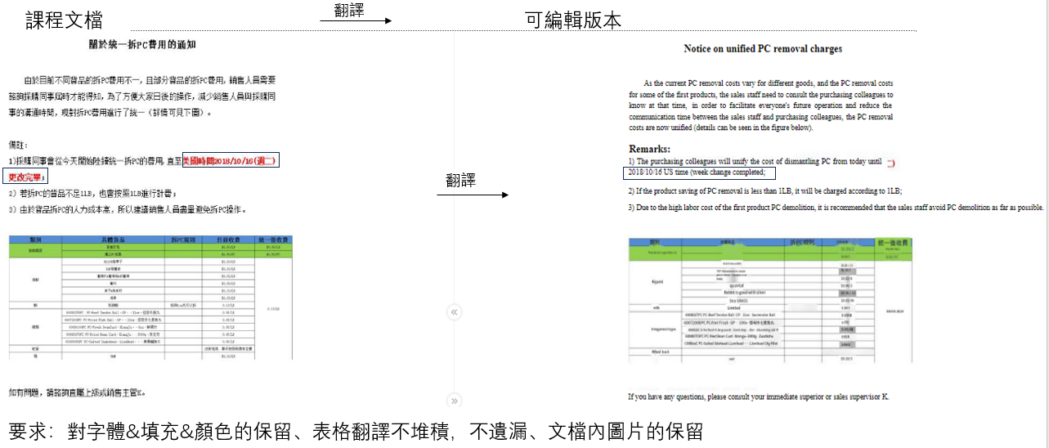
 |  |  |  |  | 系統（如SJFOOD)的步驟教程需要保留，後續要替換
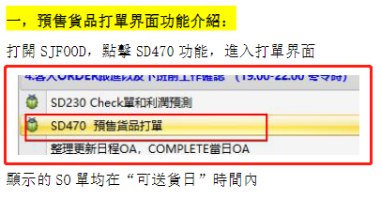

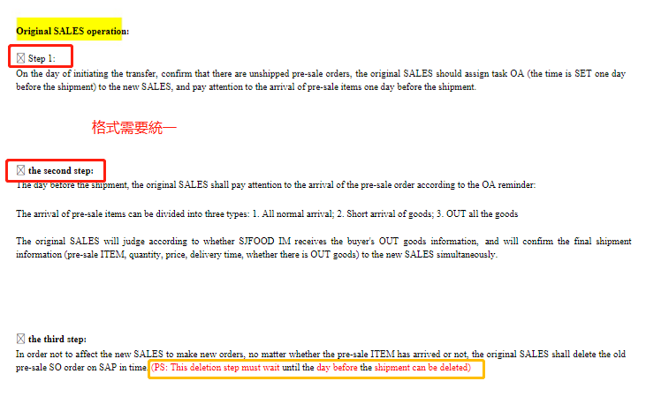

翻譯需要避免的情況/要求 |  |  | 最好保留原文本的位置（對齊）、顏色且不模糊

pdf裡面的內容是ppt
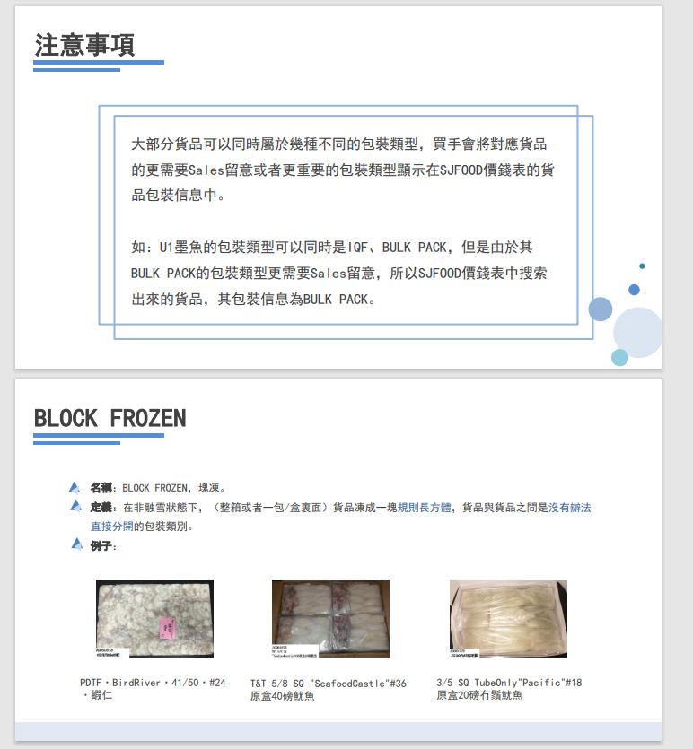

\\sj-share.sjfood.us\sales-department\新人培訓\培訓PPT\包裝方式培訓

關於術語庫 | 導入方式是什麼？訓練還是導入？
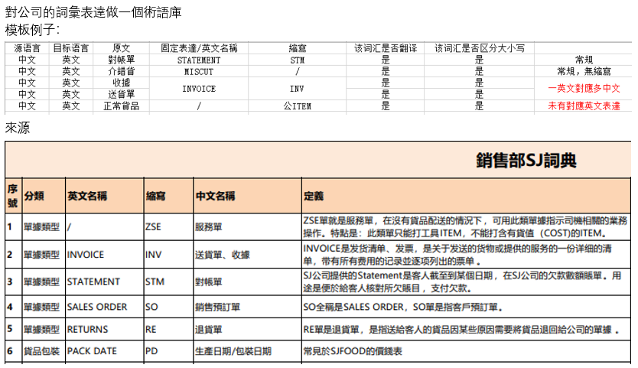

 |  |  | 注意：中文可能有兩種表達，比如INVOICE在中文有兩個表達方式，對術語庫的更新需要注意中英文有多少表達方式

\\sj-share.sjfood.us\sales-department\新人培訓\培訓PPT\做功課培訓課\8.SD-ARO. 關於客戶諮詢之前沒有拿過的新貨流程.pdf

流程圖需求
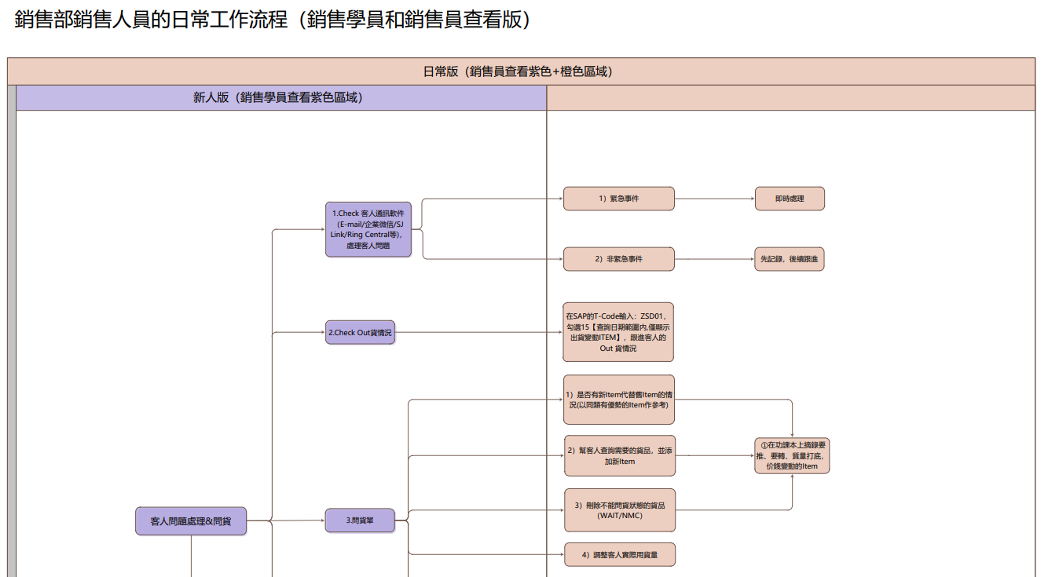
跨境流程圖翻譯工具需求
形式 | 格式 | 翻譯需求&初衷 | 總結
流程圖 | vsd/pdf | 初衷： 直接翻譯會受格子的限制，避免流程圖造成溢格/堆積的情況 需求： 1.將vsd/pdf格式的流程圖文字提取，將流程圖重新製作並翻譯成英語。 2.有較高中文/繁體轉英文表達的準確度，做到翻譯準確，不増譯漏譯，減少人工校對環節 3. 保留框架、顏色與線條 4. 支持術語庫的應用與導入 | pdf/vsd格式再製作，使其翻譯不受格子限制

避免情況
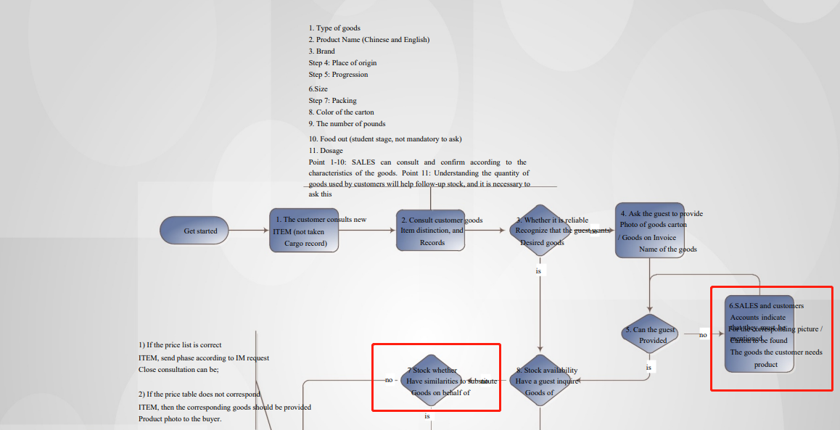

效果（vsd/pdf）
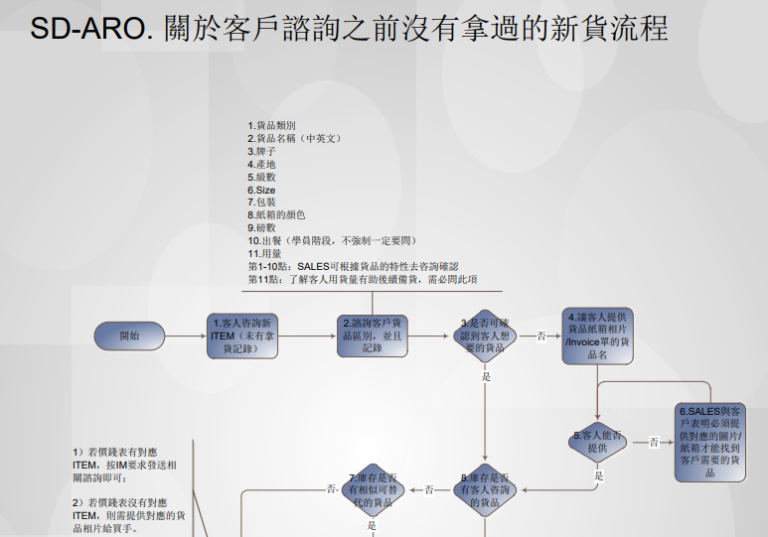
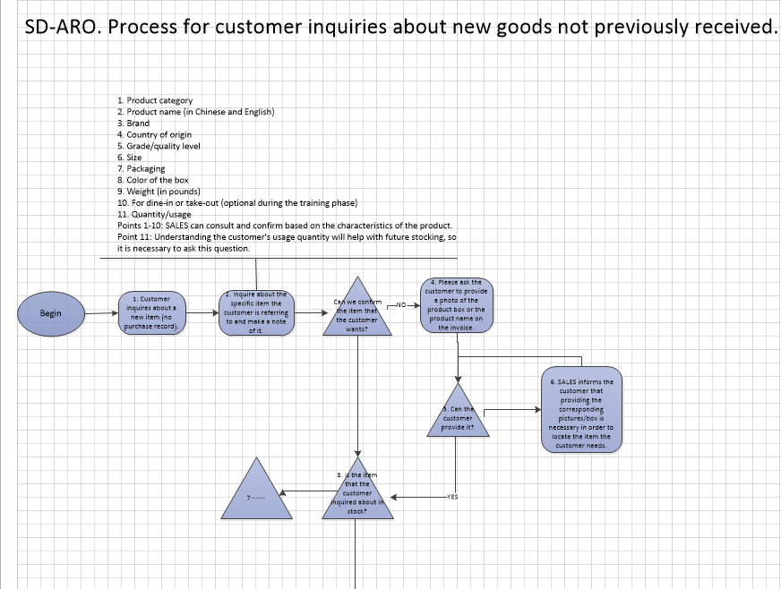

 |  |  |  | 翻譯

3. 保留框架、顏色與線條

